Planilha1
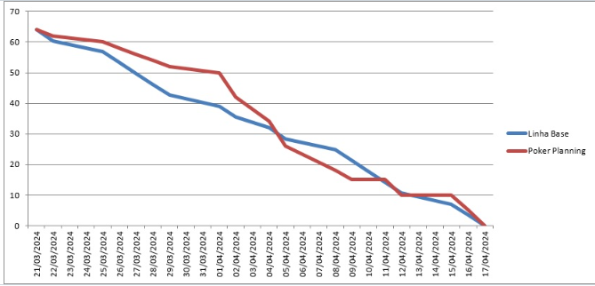
BackLog Sprint l

ITEM | FUNCIONABILIDADE | DESCRIÇÃO | PRIORIDADE | POKER

1 | Cadastrar usuário no SGBD | Sera utilizado para Identificação, Criação de conta, Atribuir Permições com as ferramentas Js e SQL | ALTA | 8

2 | Login de usuário no servidor | procedimento pelo qual um indivíduo fornece suas credenciais de acesso e os dados devem ser armazenados no SQL | ALTA | 8

3 | Randonização | Realizar o codigo de randonização em js a partir das questoes presentes no banco de dados SQL | ALTA | 8

4 | Protótipos das telas no Figma | Prototipação de telas no Figma para utilizar de escopo para a programação html e CSS em conjunto com as ilustrações de forma interativa | ALTA | 9

5 | HTML | O uso adequado da linguagem com pleno conhecimento da forma de alinhar HTML CSS e JAVA e inclusão de imagens e animações | MEDIA | 5

6 | Cascading Style Sheets (CSS). | Aplicação das linguagens de programação corretas com contrastes e interações entre as corres unindo estilos. | MEDIA | 5

7 | Navegabilidade entre telas | Se atentar a fazer botoes e links claros, barra de navegação solida e Feedback visual do usuario com a interface usando botões e animações | MEDIA | 5

8 | Cores e contrastes | Escolher cores apropriadasa verificar conceitos de contraste e quais ferramentas de patela de cores usar | MEDIA | 3

9 | BurnDown | Definir tarefas e estimativas, companhamento do progresso,e Desenhar o gráfico de burndown e o Atualizar | MEDIA | 2

10 | Trello | Criar Listas e Cartões, Backlog do Produto, Em progresso, Revisão, Concluido. | BAIXA | 2

11 | BackLog | Listar Tarefas/Ferramenta de Transparencia do planejamento e do escopo do projeto | MEDIA | 2

